Sheet1
序号 | 问题 | 界面
产品管理 | 搜索关键词可涉及任何产品信息 包括名称/尺寸/材质描述等等 | 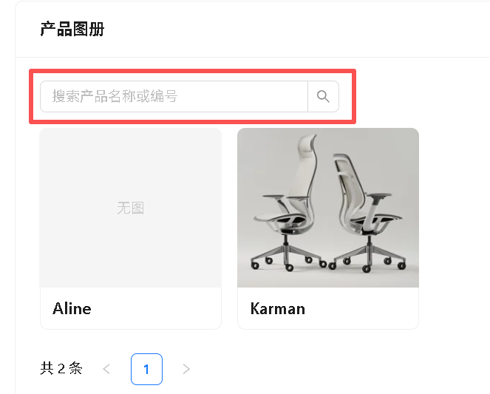
 | 调整子文件夹先后位 目前是按字母顺序排列，需要自定义 | 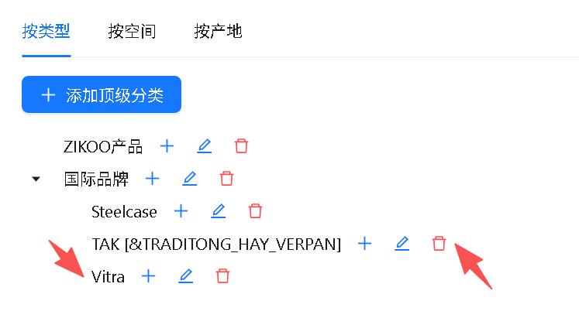
 | 单个产品的预览模式更集中 且需要链接相关文档 | 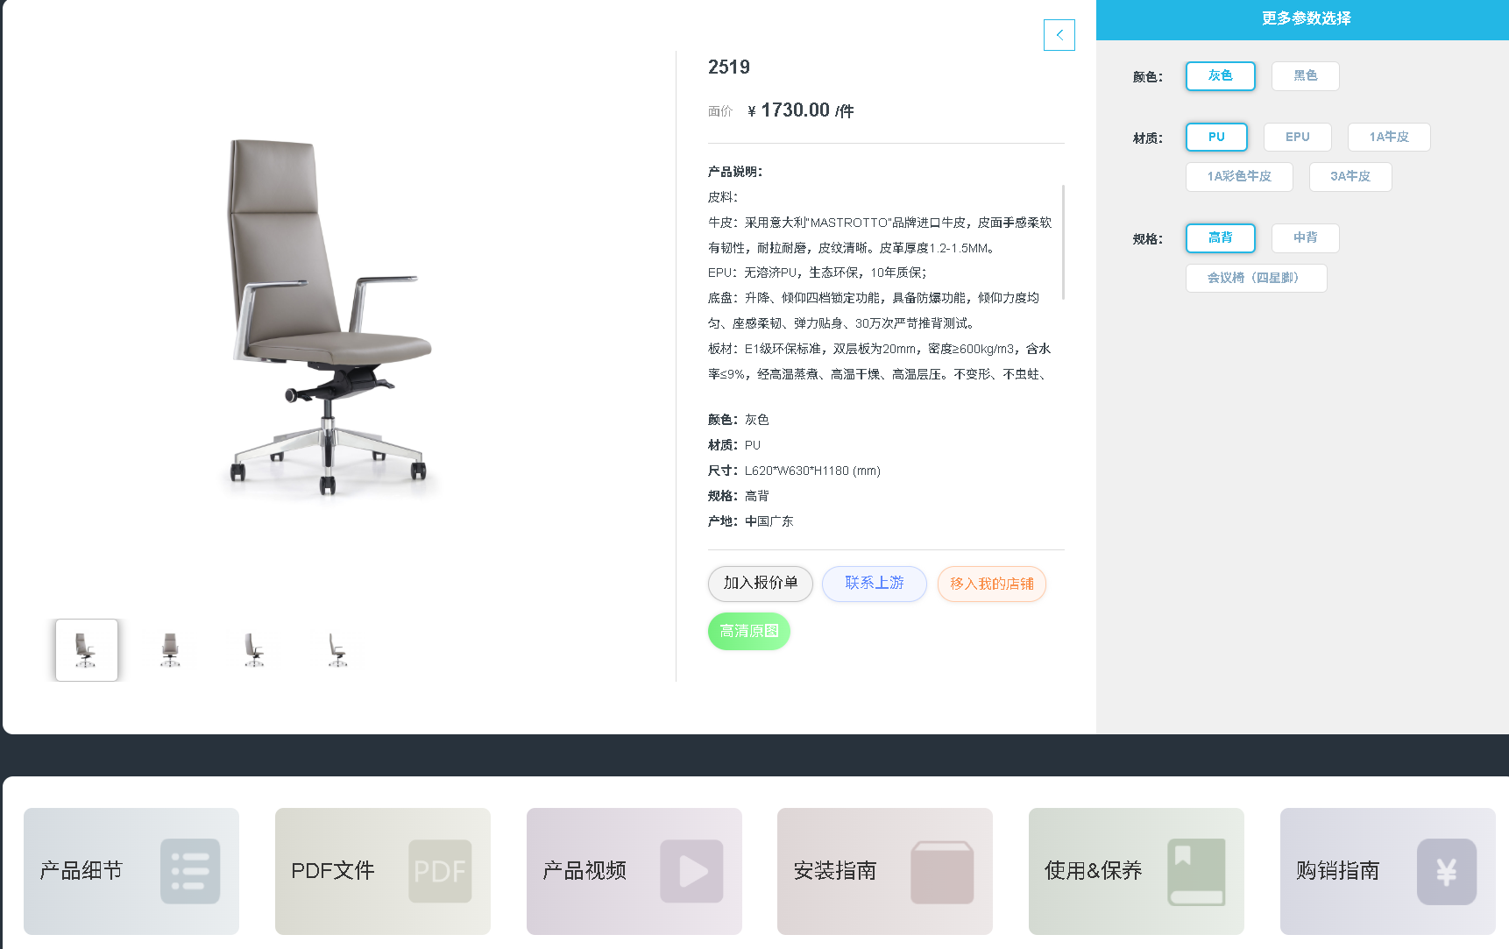
客户案例 | 我们主要面向两个板块 办公&教育&少量其他（展厅/样板房/会所） 可以直接按照8大分类+其他的方式 | 办公空间・精简 8 大分类 科技 / 互联网办公 金融 / 保险 / 财税办公 地产 / 建筑 / 设计院 教育培训办公 医疗 / 大健康办公 广告 / 文创 / 传媒办公 制造 / 实业 / 工厂办公 政府 / 国企 / 事业单位
设计资源 | 图片多的话会卡顿
 | 可以上传下载，无法在线预览
 | 如何删除文件夹
培训资料 | 文档/音频文件，无法在线预览
产品列表 | 上传方式手动输入+表格 对于既定表头的信息还是需要测试后才能发现BUG | 目前这块最大的问题是还没有测试

